Sheet1
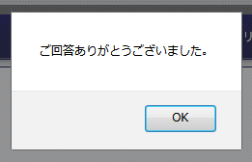
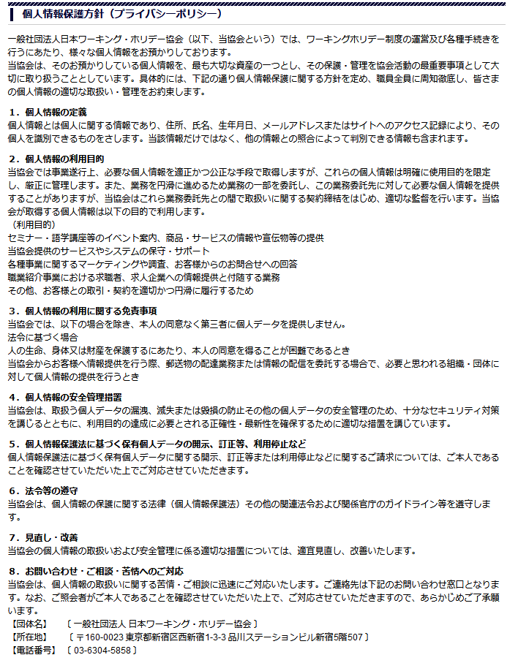
フランスワーキングホリデービザ申請 確認事項

フランスワーキングホリデービザ申請添削サポートに関する確認事項となります。
ビザの規定に違反する、また虚偽の申請があった場合、メンバーサポートの対象外となります。
尚、ビザの発給に関して申請の却下など大きなリスクが伴う可能性があります。

【基本規定】

１．フランスのワーキングホリデービザは就労目的のビザではないことを十分に理解していますか？
どのような仕事ですか？

２．フランスワーキングホリデー渡航前に現地の仕事を確定（内定）していますか？
注意）仕事を事前に確定されている方のビザサポートは規定に反するため原則お受けしておりません。
渡航前に就労先が確定している方へ
日本ワーキング・ホリデー協会では、政府、大使館により取り決められた、ワーキング・ホリデー制度の規定に準じた渡航サポートを行います。
ワーキング・ホリデー制度とは，二国・地域間の取決め等に基づき，各々が，相手国・地域の青少年に対し，休暇目的の入国及び滞在期間中における旅行・滞在資金を補うための付随的な就労を認める制度です。
参照：外務省HP https://www.mofa.go.jp/mofaj/toko/visa/working_h.html
渡航前、或いは申請前に渡航先の国にて就労先が決まっている場合、ビザの目的にそぐわないという理由により、ビザ申請の却下並びに入国拒否となるケースがございます。
仕事が確定していることが要因により、ビザ申請却下や入国拒否などのケースとなった場合のサポート、再申請のサポート、また申請に関する交通費や書類の取得費用等の諸経費負担に関して、当協会では一切責任を負いかねます。
以上を十分にご理解の上、サポートの依頼をお願い致します。
【起こりうるリスク】
・ビザ申請、入国審査時、ビザ審査官より就労先、滞在先に仕事が決まっているかなどの連絡が入ることがあります
・追加書類の提出が求められる場合があります
・最終的にビザ申請却下、入国拒否になる可能性があります
【注意点】
・仕事先の住所、仕事先から紹介された住所での申請はできません
・申請書内にて仕事が目的の文章を書くことはできません
・専門職の仕事はビザ却下のリスクが高まります。（フランスの場合）
以上を十分に理解した上で、協会のサポートを受けることに同意いたします。

３．フランスにて専門職のお仕事を探す予定はありますか？
注意）専門職のお仕事を希望される場合、ビザの審査が厳しくなる傾向があります。

どのような仕事ですか？

４．フランスワーキングホリデービザ申請（予約）日から渡航予定日の期間は、
１か月以上、３か月以内ですか？
注意）渡航１か月を切った申請の場合、渡航までにビザの発給が間に合わないリスクが高まります。

【申請提出書類関連】

５．フランス入国日から１５か月以上有効期限があるパスポートを所持していますか？
規定に満たない場合には新規取得/更新の必要があることを理解していますか？
申請日（予約日）をご入力ください

６．フランス入国日から１年間有効な海外留学保険に加入済（予定）ですか？
※クレジット付帯保険は不可

７．ビザ申請日から１か月以内に発行された自身名義の《残高証明書》を取得（予定）していますか？

８．ビザ申請日から１か月以内に発行され、かつ《健康である/渡航に関して健康に支障がない》と一筆記載がある《健康診断書》を取得（予定）していますか？

未定

渡航予定日をご入力ください

【申請書関連：長期ビザ申請書】

９．ビザ申請日から３か月以内の日程でフランス渡航日を確定していますか？
例）9月１５日渡航の場合、６月１６日以降の申請日を指定できます。

選択肢は、「はい」と「未定」
Sửa chữ 未 thành 未定
未定
滞在先をどのようにするか詳細をご入力ください。

１０．フランスの滞在先の住所を確定していますか？（短期間でも可能）
注意）ホームステイ先、ホテルの住所など。ご友人宅の住所や実際に滞在しない住所は推奨しません。

続柄をご入力ください。
１１．フランスに滞在しているご家族はいらっしゃいますか？

１２．過去にフランスに３か月以上滞在したことはありますか？もしくは２回以上の渡航歴がありますか？
入力欄に、初期値を表示させてください。
Xin thể hiện thời gian

詳細をご入力ください。

ビザの種類： 期間： 年 月 日 ～ 年 月 日
回数： 滞在理由：

【申請書関連：動機書作文】

１３．滞在目的が《就労》以外となる内容で記入しましたか？
また、ワーキングホリデービザは就労目的のビザでないことを理解していますか？

【協会メンバーサポートに関して】

１４．協会のビザ添削サポートはビザの発給を保証するものでないことを理解していますか？

１５．ビザ申請書の提出は東京の在日フランス大使館にオンライン予約後、
ご自身で直接大使館に赴く必要があることを理解していますか？（代理申請不可/早め予約推奨）

【最終確認】

１６．フランスワーキングホリデービザ申請のために必要な書類・申請書を過不足なく揃え、
申請用/ご自身保管用にA4サイズのコピーをとっていますか？（必要性を理解していますか？）

１７．以上の確認事項に関して不適当な内容、もしくは虚偽の申請があった場合、
ビザの発給に関してリスクが発生する可能性があることを理解していますか？

当日を初期値として表示する
Thể hiện thời gian hiện tại

１．全ての項目が選択されている（入力されれている）事をチェックする。
Kiểm tra tất cả các mục lựa chọn
２．画面と同じ内容でＰＤＦファイルを作成する
Tạo file PDF nội dung giống với màn hình
３．２のＰＤＦを添付したメールを以下に送信する。
Gửi thư bằng tệp PDF 2 đính kèm bên dưới.
TITLE : France VISA CheckSheet
from : info@jawhm.or.jp
to : sodan@jawhm.or.jp
sodan-osaka@jawhm.or.jp
sodan-nagoya@jawhm.or.jp
sodan-fukuoka@jawhm.or.jp
bcc : meminfo@jawhm.or.jp
４．送信完了後、右のメッセージを表示する
Sau khi gửi xong thì thể hiện tin nhắn như hình bên phải

